상품제안서
버블 스트로우 에코젠 500ml | 상품코드: S39505

 |  |  |  |  |  |  | 02-713-8555 | www.synergygift.co.kr
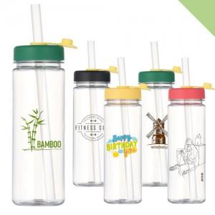

【상세/제작정보】 | <p><span style="font-size: 14pt;">※ 삶거나 식기세척기/전자레인지 사용 불가</span></p><p>&nbsp;</p><p><span style="font-size: 14pt;">※ 기본수량 미만 발주 진행시 별도 문의 바랍니다.</span></p><p><span style="font-size: 14pt;">※ 운임비 별도 발생 됩니다.​​</span></p>

【인쇄/포장옵션】 | 실크 / 포장지포장

【공급단가】 | 수량 | 100~ | 300~ | 1,000~ | 3,000~ | 10,000~
*VAT별도 | 블랙 | 2,150원 | 2,050원 | 1,950원 | 1,920원 | 1,850원
 | 노랑 | 2,150원 | 2,050원 | 1,950원 | 1,920원 | 1,850원
 | 그린 | 2,150원 | 2,050원 | 1,950원 | 1,920원 | 1,850원
 | 레드 | 2,150원 | 2,050원 | 1,950원 | 1,920원 | 1,850원

【상품 URL】 | https://www.synergygift.co.kr:443/src/goods_detail.php?gdno=39505

